Worksheet
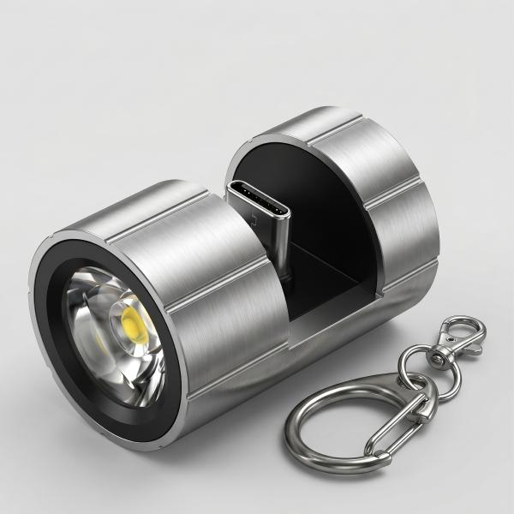
Technaxx Smartphone Taschenlampe USB-C TX-313

Artikelnummer | 5240 |  | VE | 100
EAN | 4260358126999 |  | Stück pro Palette | Keine Angabe
Zollnummer | 94054239 |  | Lagen Pro Palette | Keine Angabe

Abmessungen - Artikel
Länge(cm) | Breite(cm) | Höhe(cm) | Gewicht(g)
2.2 | 2.2 | 3.4 | 15

Abmessungen - Artikelverpackung
Länge(cm) | Breite(cm) | Höhe(cm) | Leergewicht(g) | Gewicht(g) Artikel+Verpackung
12 | 8 | 3.5 | 5 | 30

Abmessungen - VE Karton (Masterkarton)
Länge(cm) | Breite(cm) | Höhe(cm) | Gewicht(g)
57 | 43 | 38 | 5000

Verpackung - Bestandteile
Rest Zubehör (g) | Papier/Pappe (g) | Styropor (g) | Kunstst. Hohlkörper(g) | Kunstst. Folien(g) | Materialverbunde (g)
0 | 10 | 0 | 10 | 0 | 0

Weiterführende Informationen
Technaxx Reseller Portal

